YC2
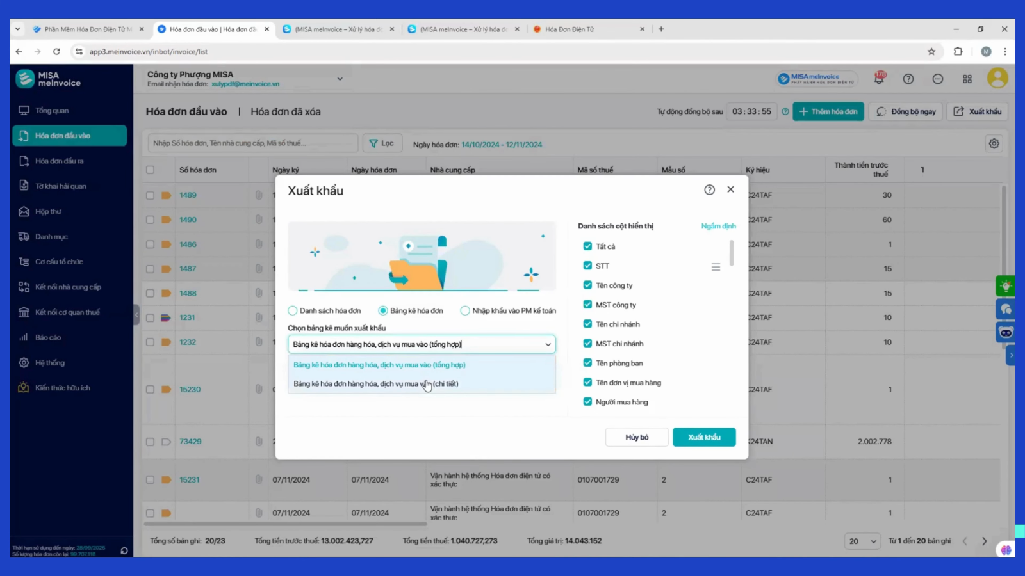
Ngày 04/04/2026
STT | NỘI DUNG | Ghi chú
1 | THÊM CỘT trên màn hình PM: Họ tên người mua hàng
2 | THÊM CỘT trên màn hình PM: Tệp đính kèm | Xem sheet Note6
3 | a/THÊM CÁC CỘT trong file kết xuất b/Cho điều chỉnh xuất ra gồm các cột nào | a/Xem sheet BKMV (chỉnh) & HachToan (chỉnh) b/Xem Note 3
4 | Tải FILE hóa đơn hàng loạt để lưu trữ: Chọn từ ngày A->ngày B 1/ Thường sẽ tải theo tháng: Tải về sẽ chia ra nhiều forder, mỗi forder là 1 NCC, Lưu tên forder : MST_Tên NCC Trong 1 forder: Nếu 1 hóa đơn có nhiều file (PDF-XML-file gmail từ NCC-file web thuế) sẽ được cho vào 1 forder 2/Nếu tải theo năm: Lưu tên forder : MST_Tên NCC Trong mỗi forder: chia làm nhiều forder theo tháng (T1-T2-T3...) Hóa đơn tháng nào lưu vào tháng đó
5 | 1 link nhiều TK web thuế, gồm: 0308455031 (các MST màu đỏ 95% đã xuất về MST mẹ) 0308455031-003 (ít) 0308455031-005 (ít) 0308455031-006 (ít) 0308455031-007 (ít) 0308455031-012 (ít) 0308455031-016 (ít) 0308455031-018 (ít) 0308455031-013 0308455031-014
6 | Mở xem hóa đơn để 2 tab (Hóa đơn của NCC - Hóa đơn TCT) , ví dụ hình bên
7 | Bổ sung thêm để phong phú bộ lọc Ví dụ bộ lọc "hóa đơn rủi ro như hình bên" | Xem sheet Note4
8 | Phần mềm có nút check lại hóa đơn (cập nhật lại trạng thái hóa đơn) Và có tự động check lại không? | Xem sheet Note5
9
10
11
12
13
14
15

Note2
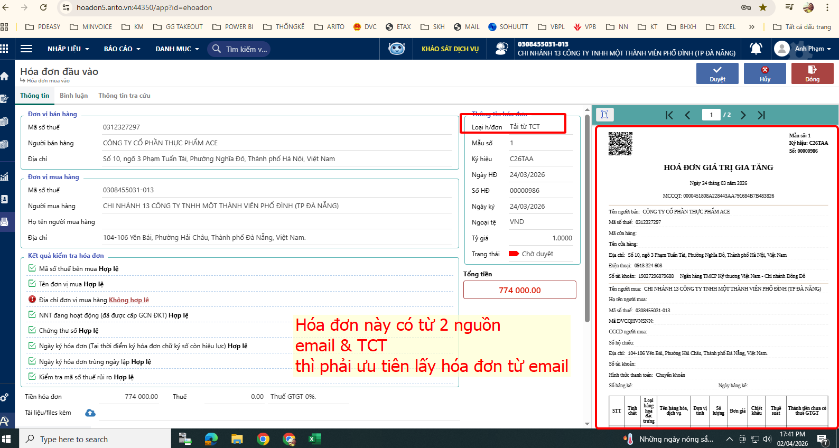

Note4
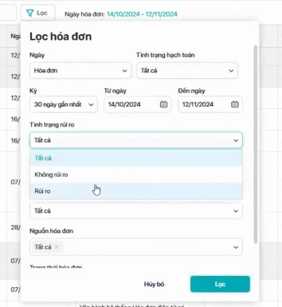
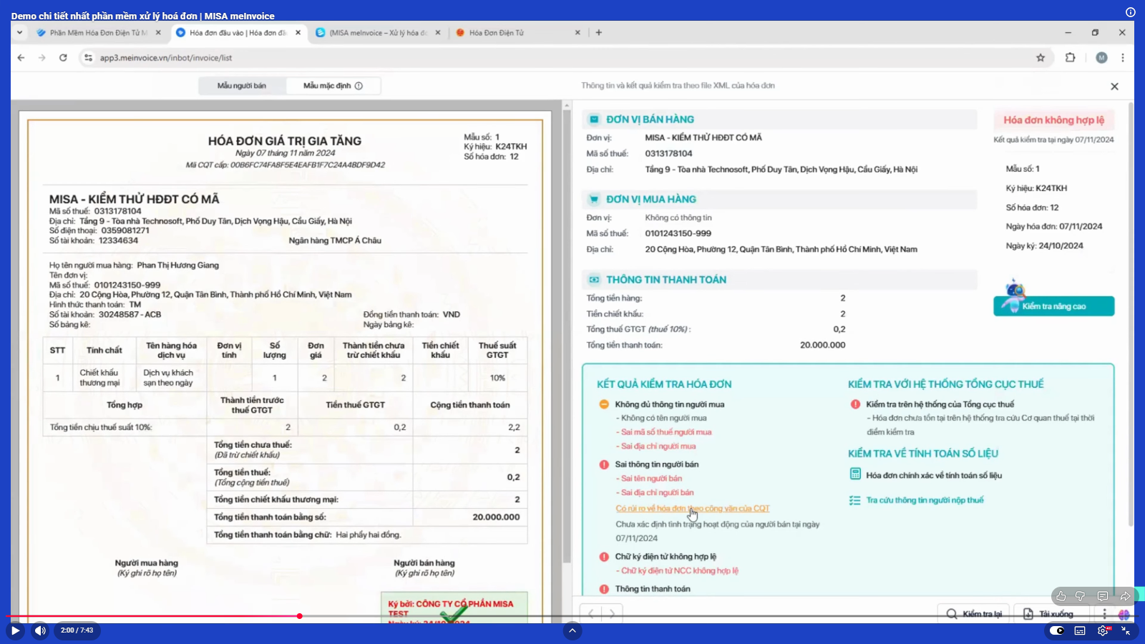
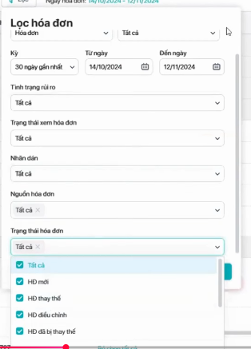
VÍ DỤ BỘ LỌC PHONG PHÚ:

Note5
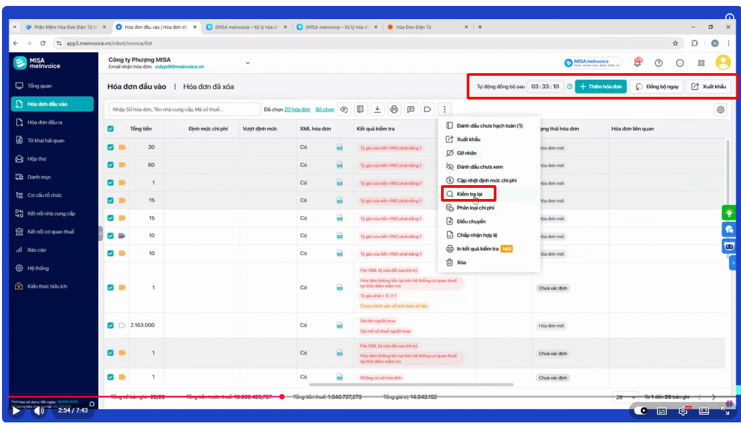

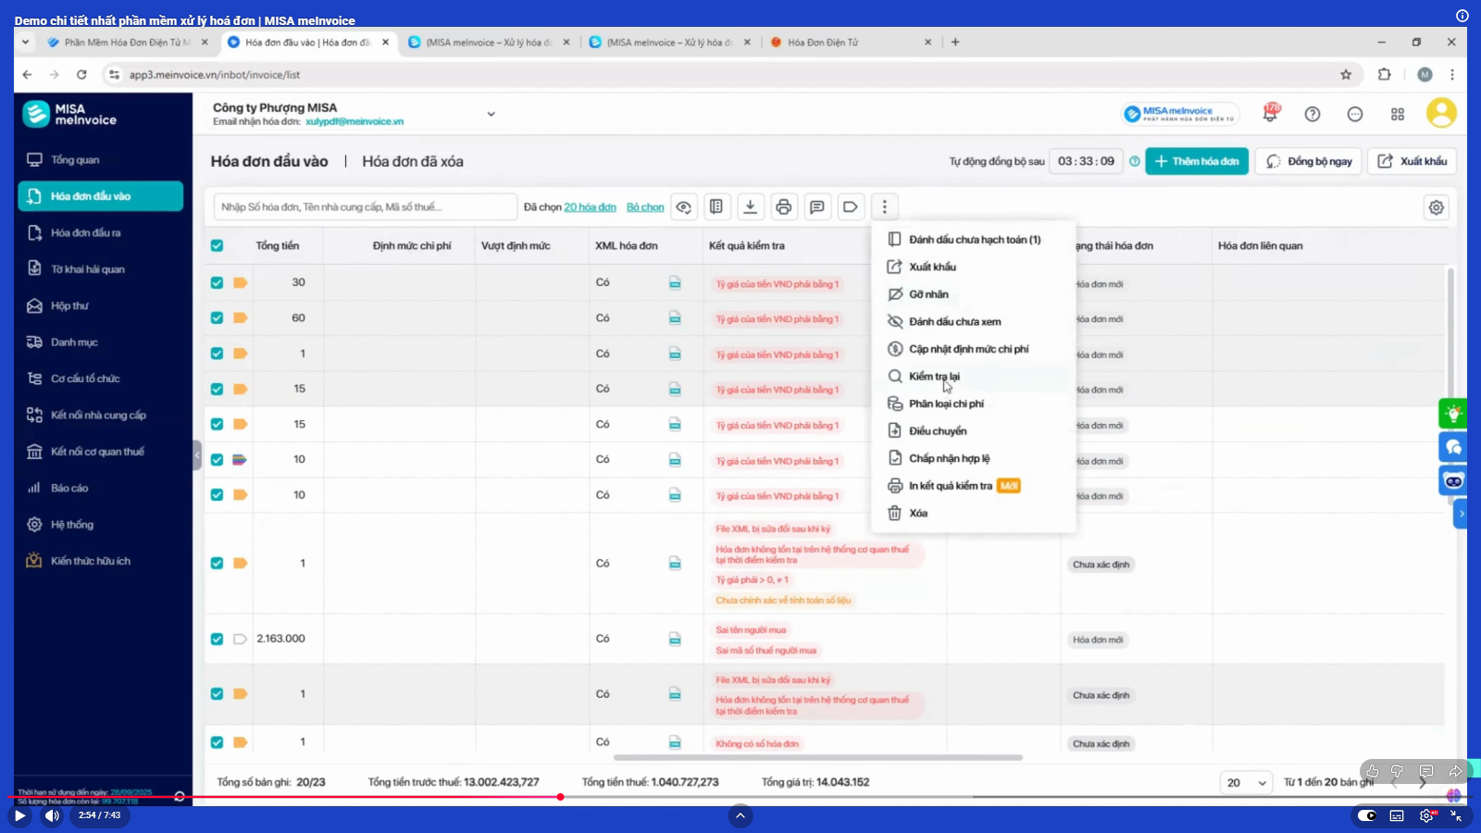

Note6
